Hoja1
 |  |  |  | EDAD CRONOLÓGICA DEL INMUEBLE |  | 32
PARTIDA | % | % DE INTERVENCIÓN POR PARTIDA | EDAD POR PARTIDA | EDAD APARENTE O EDAD DE LA ÚLTIMA REMODELACIÓN
 |  |  |  | EDAD DE LA PARTIDA | QUÉ % DE LA PARTIDA SE REMODELÓ | EDAD APARENTE UTILIZADA PARA CÁLCULO
CIMENTACIÓN | 13.00% | 100.00% | 4.16 |  |  | 4.16
ESTRUCTURA DE CONCRETO | 19.00% | 100.00% | 6.08 |  |  | 6.08
ALBAÑILERÍA | 15.00% | 100.00% | 4.80 |  |  | 4.80
INSTALACIÓN HIDRÁULICA | 5.50% | 100.00% | 1.76 |  |  | 1.76
INSTALACIÓN SANITARIA | 2.00% | 100.00% | 0.64 |  |  | 0.64
INSTALACIÓN ELÉCTRICA | 3.00% | 100.00% | 0.96 |  |  | 0.96
INSTALACIÓN DE GAS | 0.50% | 100.00% | 0.16 |  |  | 0.16
ACABADOS INTERIORES | 18.00% | 100.00% | 5.76 | 3 | 20.00% | 4.72
ACABADOS EXTERIORES | 9.00% | 100.00% | 2.88 |  |  | 2.88
ACCESOS | 4.00% | 100.00% | 1.28 |  |  | 1.28
CANCELERÍA | 3.00% | 100.00% | 0.96 |  |  | 0.96
MOBILIARIO FIJO | 6.00% | 100.00% | 1.92 | 7 | 100.00% | 0.42
GUARDA | 2.00% | 100.00% | 0.64 |  |  | 0.64
 | 100.00% |  |  | EDAD ESTIMADA PARA EFECTOS DE CÁLCULO |  | 29

VlII. | APLICACIÓN DEL ENFOQUE DE COSTOS (VALOR FISICO O DIRECTO)

TERRENO
FRACCION |  | AREA (M2) |  | FACTOR |  | VALOR U. |  | TOTAL
UNICA |  | 183 |  | 1 |  | $10,000.00 |  | $1,830,000.00

 |  | VALOR DEL TERRENO |  |  |  |  |  | $1,830,000.00

FACTORES
 |  |  | INTERCIUDAD |  | SISMICIDAD |  | ECONOMIA ESCALA |  | RESULTANTE
CD-AGS |  |  | 0.897 |  | 0.98 |  | 1.125 |  | 0.9889425
 |  |  | VRN |  | $18,211.23 |  | VRN AGS | $18,009.86
 |  |  |  |  |  |  | RESULTANTE E Y S | $1.10
MEJORAS
FRACCION |  | AREA (M2) | VALOR UNIT. | vrn | edad | ec | vut | fec | vnr
CONSTRUCCIONES |  | 198.50 | $23,453.46 | $4,604,033.49 | 4 | 0.9 | 60 | 0.87968977443 | $4,050,121.18
TERRAZA |  | 9.34 | $1,800.00 | $18,543.37 | 4 | 0.9 | 60 | 0.87968977443 | $16,312.41
COCHERA |  | 30.88 | $4,200.00 | $- | 4 | 0.9 | 60 | 0.87968977443 | $-
ROOF GARDEN TECHADO |  | 24.76 | $23,453.46 | $569,093.52 | 4 | 0.9 | 45 | 0.86961711723 | $494,893.46
AREA DE LAVADO |  | 6.24 | $1,800.00 | $12,383.28 | 4 | 0.9 | 60 | 0.87968977443 | $10,893.44
ROOF GARDEN SIN TECCHAR |  | 19.00 | $1,800.00 | $37,705.50 | 4 | 0.9 | 60 | 0.87968977443 | $33,169.14
BARDAS |  | 45.53 | $5,864.49 | $264,057.76 | 4 | 0.9 | 60 | 0.87968977443 | $232,288.91
CISTTERNA |  | 1.00 | $97,193.70 | $107,156.05 | 4 | 0.9 | 50 | 0.87378387548 | $93,631.23
COCINA INTEGRA |  | 4.50 | $45,000.00 | $200,260.86 | 4 | 0.9 | 30 | 0.84640099339 | $169,500.99
VALOR DE REPOSICION NUEVO |  |  | $5,813,233.83 |  | VALOR NETO DE REPOSICION |  |  | $5,100,810.78

IX. | APLICACIÓN DEL ENFOQUE DE INGRESOS (VALOR DE CAPITALIZACION DE RENTAS)

 |  |  |  | RESULTADO DE LA APLICACIÓN DEL ENFOQUE DE INGRESOS | VALOR DE CAPITALIZACION |  |  | NO APLICA

X. | RESUMEN DE VALORES

 | ENFOQUE COMPARATIVO DE MERCADO (VALOR COMPARATIVO DE MERCADO) |  |  |  |  |  |  | 0.00
 | ENFOQUE DE COSTOS (VALOR FISICO O DIRECTO, NETO DE REPOSICION) |  |  |  |  |  |  | 0.00
 | ENFOQUE DE INGRESOS (VALOR DE CAPITALIZACION DE RENTAS) |  |  |  |  |  |  | NO APLICA

XI. | CONSIDERACIONES PREVIAS A LA CONCLUSION

XII. | CONCLUSION

VALORES ACTUALES
 | VALOR ACTUAL FÍSICO |  |  |  |  |  |  | $6,930,810.78

 | VALUADOR
 | NOMBRE:
 | N° DE REGISTRO COLEGIO DE VALUADORES DEL ESTADO DE AGS.
 | ESPECIALIDAD: INMUEBLES
 | CEDULA ESPECIALIDAD EN V
 | CEDULA MAESTRIA EN VALUACION

XIII. | CROQUIS

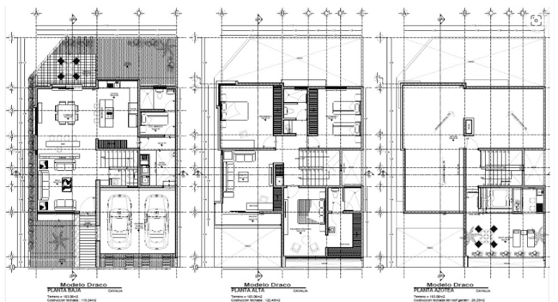

XIV. | REPORTE FOTOGRAFICO

